Hoja1
CLIENTE: |  | Minera C.A |  |  |  | Por favor hacer referencia en su orden de compra
 |  |  |  |  |  | Cotización Nº: | Fecha:
C.I Y RIF : |  | J-152545635 |  |  |  | 26-001 | 2026-03-05
 |  |  |  |  |  | Validez de Oferta: | Condición de pago
TELÉFONO: |  | 04121234567 |  |  |  | 5 dias | efectivo
 |  | El dorado |  |  |  | Persona de Cont: | Nº Directo:
DIRECCIÓN: |  |  |  |  |  | Joseph Martinez | 041612354567

ATENCIÓN: |  | Joseph Martinez
 |  |  |  |  |  | Nro de Cotización: | 26-001
E-MAIL: |  | minera@gmail.com

Estimados señores:
Es para nosotros un grato placer poner a su consideración el siguiente presupuesto por el servicio y/o suministro considerado nuestra mejor oferta:

Ítem | Unidad | Cantidad | Descripción | $ | Total ($)
1 | UND | 100 | Bloque cemento 15cm | 2.5 | 250 | TOTAL MONTO
2 | UND | 48 | Electrodo 6013 | 1.5 | 72 | USD 742.00
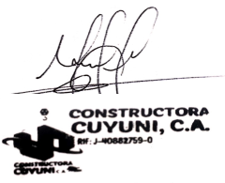
3 | M2 | 20 | Arena Fina | 21 | 420

